Sheet1
1. 대한콘크리트 (E002558) 공단 파일 전송시 에러 발생됨. -> 국고사업장

2. 삼용화섬 -> 원인호(0105477) : 1,2차 연계안됨 /박흥식(00873831) 1차 소견 누락됨

3. 새희망실버힐스 : 2차검진 결과 연계안됨.
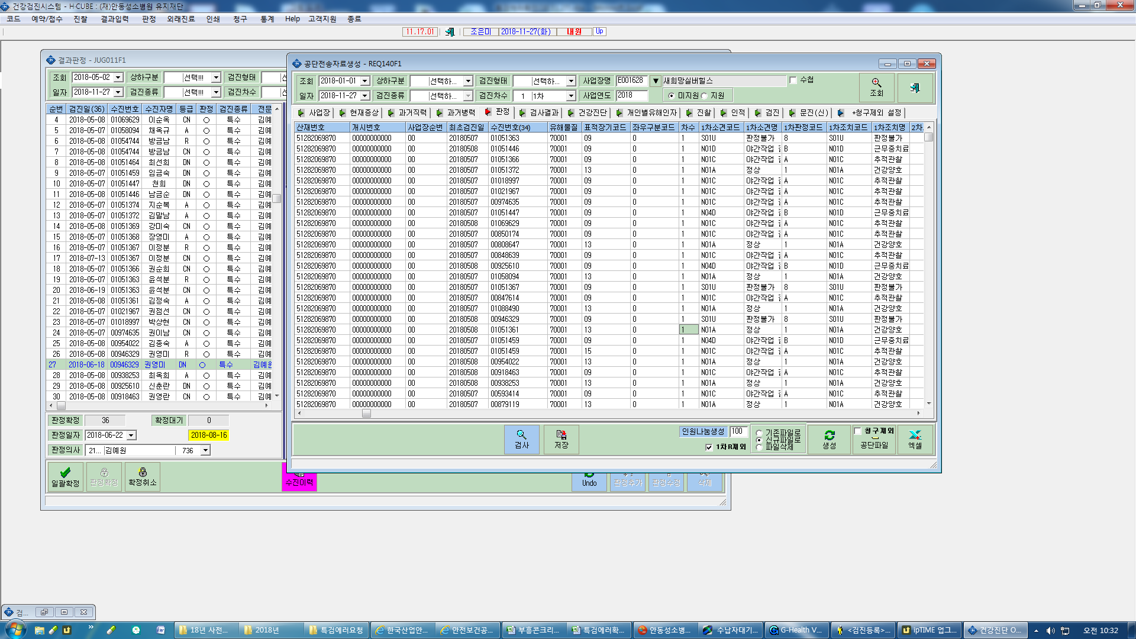

1,2차 결과 연계안됨
- 신화콘크리트 : 김주한 (00762448)
- 씨앤케이인터내셔널 : 배병호(00853119) / 유형식 (00700169) / 노진호 (00854442) / 최학순 (00875632) / 김진용(01055231)
- 세모산업 : 김동훈(01076347) ->국고사업장
- 태양의집 : 당화혈색소 단위(%) k2b설정값 확인 안됨 -> 국고사업장

4. 서안동농업협동조합 공단자료 생성시 요단백이 전체 누락됨(nu에서 종검과 같이하면 소변검사 연계안됨)->검사항목에 요단백 검사 코드는 확인이 안되네요.

